PLANO DE TRABALHO
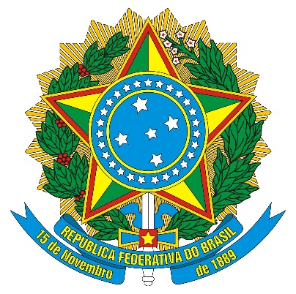

PLANO DE TRABALHO DE ADITIVO DE PRAZO - VERSÃO 1/2021
PLANO DE TRABALHO

I IDENTIFICAÇÃO

IDENTIFICAÇÃO DO PROJETO
Título do Projeto:

Instituto/Faculdade |  |  | Departamento/Área:
IDENTIFICAÇÃO DO PROJETO
Universidade Federal de Rondonópolis |  |  | CNPJ: 35.854.176/0001-95
Fundação de Apoio e Desenvolvimento da Universidade Federal de Mato Grosso - Fundação Uniselva |  |  | CNPJ: 04.845.150/0001-57
 |  |  | CNPJ:
COORDENADOR [A] DO PROJETO ¹
Nome completo:
CPF: |  |  | SIAPE:
Telefone: |  |  | E-mail:
Número de Registro na Fundação Uniselva: |  |  |  | Prazo de Execução Original
 |  |  |  | Inicio | Término

 |  |  |  | Prazo de Execução Pleiteado
 |  |  |  | Inicio | Término

JUSTIFICATIVA PARA O ADITIVO

NOVO CRONOGRAMA DE EXECUÇÃO

META | ETAPA | DESCRIÇÃO |  |  | MÊS INÍCIO | MÊS FINAL

VI - APROVAÇÃO [Assinaturas obrigatórias e rubricas em todas as folhas]

Rondonópolis - MT, aos............................................de.........................................................2021.

_______________________________________________________________________
Coordenador (a)

Rondonópolis - MT, aos............................................de.........................................................2021.

_______________________________________________________________________
Presidente do Colegiado de Curso / Departamento

Rondonópolis - MT, aos............................................de.........................................................2021.

_______________________________________________________________________
Presidente da Congregação

